Sheet1
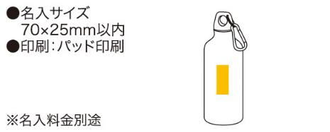
提 案 書

メタリックマイボトル |  | 参考上代 | ¥690 | 販売価格
 |  | （税別） |  | （税別）
【JAN】 | 4562121884748
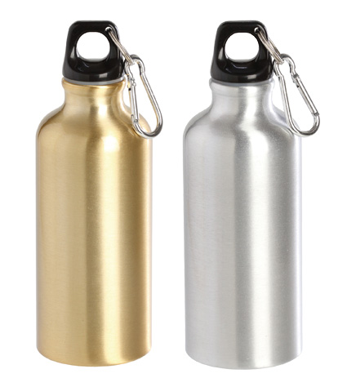 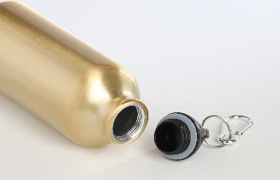 |  |  | 【商品番号】 6625GD/6625SL 【本体サイズ】 φ65×190mm・80ｇ 【パッケージサイズ】 70×70×200mm・127ｇ 【個装形態】 化粧箱入 【色・柄】 ゴールド・シルバー（色指定可） 【材質】 アルミ・ポリプロピレン・シリコン 【入数】 96 【商品説明】 バッグやベルトループに付けて携帯できる軽くて丈夫なアルミ製ボトルです 【備考】 容量450ml SDGsNO.12.14 【生産国】 中国

